Layout Screen
Detail Design | Project | ASOFT - ERP.NET | ID Screen | CRMF3040 | Created By | Thị Phượng | Updated By | Thị Phượng
 | Module | ASOFT - CRM | Name Screen | Khách hàng không phát sinh đơn hàng | Created Date | 02/01/2016 | Updated Date | 2016-02-18

Layout |  |  |  |  |  |  | Overview
 |  |  |  |  |  |  | Sử dụng màn hình này để: In báo cáo Khách hàng không phát sinh đơn hàng

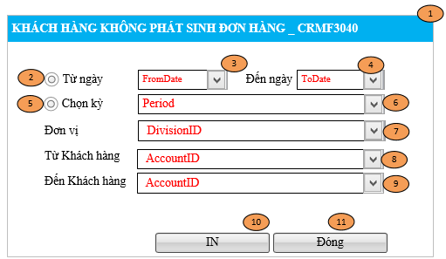

 |  |  |  |  |  |  | Flow Screen
 |  |  |  |  |  |  | Menu [Báo cáo] -> MenuItem[Báo cáo biểu đồ _CRMF3000] -> Click vào Link Báo cáo KH mới theo nhân viên ->Pop [Báo cáo khách hàng mới theo nhân viên_CRMF3010]

